Module define
■ Related issued

■ Overall flow

User login

View list store
Create store

display detail store
Chỉnh sửa store
Disable store
Thêm nhân viên quản lý

■ List message

 | No. | Message ID |  | Message content
 | 1 | MSG001 |  | Store is not exist
 | 2 | MSG002 |  | User is not exist
 | 3 | MSG003 |  | User is user manager of store

■ Schema Relation

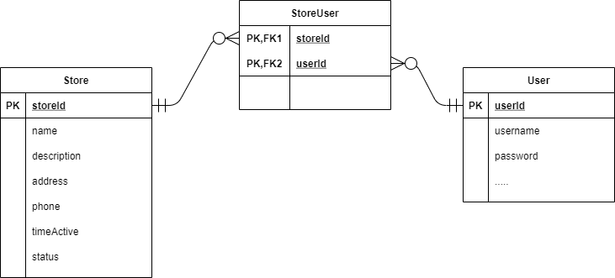

■ Item Schema

 | No. | File Name |  |  | Type | Description | Note
 | 1 | id |  |  | String | id của store
 | 2 | name |  |  | String | tên của store quản lý | Required
 | 3 | description |  |  | String | Mô tả thông tin của strore
 | 4 | address |  |  | String | Địa chỉ của store | Required
 | 5 | phone |  |  | String | Số điện thoại liên hệ của store | Required
 | 6 | timeActive |  |  | String | Thời gian hoạt động trong ngày của store | Required
 | 7 | status |  |  | enum | Trạng thái của store. - Enable: store đang hoạt động. Đây là giá trị mặc định. - Disable: store ngừng hoạt động | Required enum: - enable (default) - disable
 | 8 | userManagers |  |  | Array(user) | Mảng chứa danh sách những người quản lý store | Required

■ Server Action

 | No. | ReqID | Action name |  |  | Description spec | Note
 | 1 | R01 | Create store |  |  | - Check role user login - Check accessToken - Add record store vào table store - Return json store
 | 2 | R02 | List store |  |  | - Check role user login - Check accessToken - Get list store ở table store - Return json list store
 | 3 | R03 | View store detail |  |  | - Check role user login - Check accessToken - Check store tồn tại - Get detail store với id store ở table Store - Return json store
 | 4 | R04 | Chỉnh sửa store |  |  | - Check role user login - Check accessToken - Check store tồn tại - Chỉnh sửa info của store với id store và lưu vào table Store - Return json store
 | 5 | R05 | Disable store |  |  | - Check role user login - Check accessToken - Check store tồn tại - Chỉnh sửa value field status là disable và lưu vào table Store - Return json store
 | 6 | R06 | Thêm nhân viên quản lý store |  |  | - Check role user login - Check accessToken - Check store tồn tại - Check user tồn tại trong DB - Check user tồn tại trong mảng userManager - add user vào mảng userManager và lưu vào table Store - Return json store

